contenus_a_mapper
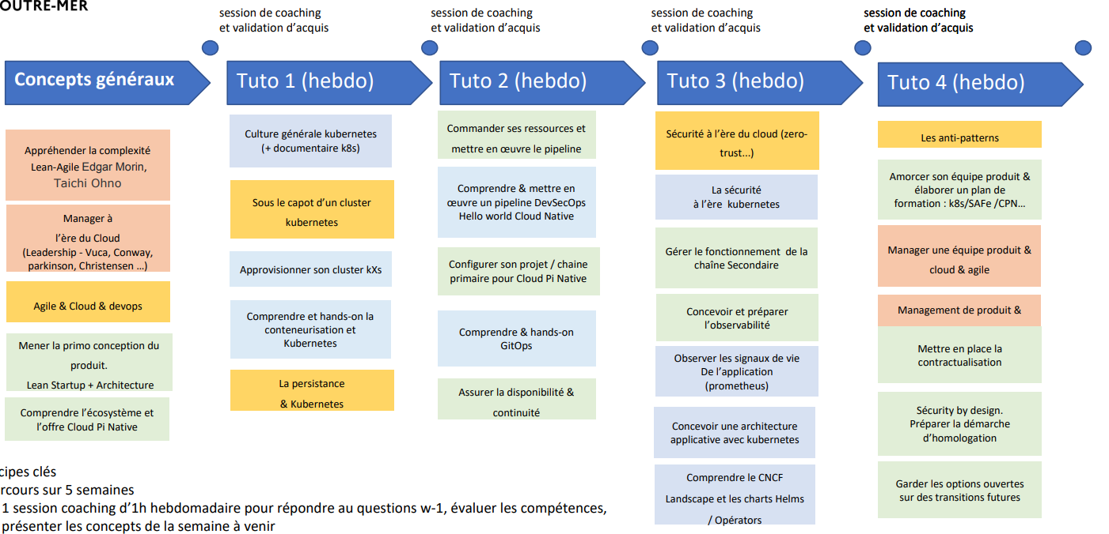

Hypothese : projet le moins mature, sans comprehension technique du Cloud Native
70% des contenus sont génériques. 70 % des contenus doivent intégrer de la pratiques, 10 à 20% théoriques
Phase | Brique d'apprentissage | sujet à adresser | Specifique | Contenu
Phase 1 | Appréhender la complexité |  | n
Phase 1 | Manager à l'ère du Cloud | Différences ancien vs. nouveau monde logiciel | n
Phase 1 | Agile, Cloud & DevOps |  | n
Phase 1 | Mener la primo conception du produit | Mener la primo conception d'un produit lean start-up +architecture (IaC, notions de réseau, Chaine CI/CD, Ressources Cloud | n
Phase 1 | Mener la primo conception du produit | Définition des enjeux du mode produit pour les services publics Etatiques
Phase 1 | Comprendre l'écosysteme et l offre cloud pi native | Comprendre l'offre et sa valeur | o | Cont. Confiance
Phase 1 | Comprendre l'écosysteme et l offre cloud pi native | Comprendre les caracteristiques techniques de Cloud Pi Native$ | o | Cont. Service Team
Phase 2 | Culture générale kubernetes | Documentaires Kubernetes | n | https://www.youtube.com/watch?v=sVP8xb9BrhM
Phase 2 | Culture générale kubernetes | Prise en main de kubernetes (Dictadiciels kubernetes) | n | https://kubernetes.io/docs/tutorials/kubernetes-basics/create-cluster/cluster-interactive/
Phase 2 | Culture générale kubernetes | Créer votre propre cluster | n | https://cours.hadrienpelissier.fr/03-kubernetes/ https://github.com/dnum-mi/Creer-votre-cluster
Phase 2 | Culture générale kubernetes | Kubernetes, comment il fait tourner les gros acteurs/pourquoi c'est une opportunité technologique | n
Phase 2 | Culture générale kubernetes | Tutoriels | n | https://github.com/dnum-mi/dso-tuto-java-deploy https://github.com/dnum-mi/dso-tuto-static-deploy
Phase 2 | Sous le capot d'un cluster Kubernetes |  | n
Phase 2 | Approvisionner son cluster Kubernetes |  | n
Phase 2 | Comprendre et hands-on sur la conteneurisation et Kubernetes | Infrastructure conteneurisée | n
Phase 2 | Comprendre et hands-on sur la conteneurisation et Kubernetes | Vanilla Kubernetes | n
Phase 2 | Comprendre et hands-on sur la conteneurisation et Kubernetes | Configuration en mode à l’arrache.com | n
Phase 2 | La persistance & Kubernetes |  | n

Phase 3 | Commander ses ressources et mettre en œuvre le pipeline |  | o | Cont. Service Team
Phase 3 | Comprendre & mettre en œuvre un pipeline DevSecOps | Organisation qui va autour | o | Cont. Service Team
Phase 3 | Comprendre & mettre en œuvre un pipeline DevSecOps | Composants techniques (repo, CI/CD, infra, ...) | o | Cont. Service Team
Phase 3 | Comprendre & mettre en œuvre un pipeline DevSecOps | Périmètres de responsabilité | o | Cont. Service Team
Phase 3 | Configurer son projet / chaine primaire pour Cloud Pi Native |  | o | Cont. Service Team
Phase 3 | Comprendre & hands-on GitOps | Articles à lire | n | https://enix.io/fr/blog/gitops-definition/ https://www.redhat.com/fr/topics/devops/what-is-gitops
Phase 3 | Comprendre & hands-on GitOps | Tutoriels | n | https://github.com/dnum-mi/gitops-tutorial
Phase 3 | Comprendre & hands-on GitOps | Documentation ArgoCD | n | https://argo-cd.readthedocs.io/en/stable/ https://www.google.com/url?sa=t&rct=j&q=&esrc=s&source=web&cd=&cad=rja&uact=8&ved=2ahUKEwiAwM6fxcT9AhX-UaQEHUhVDY4Q7gF6BAgSEAM&url=https%3A%2F%2Ftranslate.google.com%2Ftranslate%3Fhl%3Dfr%26sl%3Den%26u%3Dhttps%3A%2F%2Fargo-cd.readthedocs.io%2F%26prev%3Dsearch%26pto%3Daue&usg=AOvVaw1npAPrG93Z_lxH1VrYa_6f
Phase 3 | Comprendre & hands-on GitOps | Amorcer son équipe produit et élaborer un plan de formation
Phase 3 | Assurer la disponibilité & continuité
Phase 4 | Sécurité à l’ère du cloud (zero-trust...)
Phase 4 | La sécurité à l’ère kubernetes | Articles à lire | n | https://kubernetes.io/blog/2021/10/05/nsa-cisa-kubernetes-hardening-guidance/ https://www.nsa.gov/Press-Room/News-Highlights/Article/Article/2716980/nsa-cisa-release-kubernetes-hardening-guidance/ https://media.defense.gov/2022/Aug/29/2003066362/-1/-1/0/CTR_KUBERNETES_HARDENING_GUIDANCE_1.2_20220829.PDF https://www.redhat.com/rhdc/managed-files/cl-openshift-security-guide-ebook-us287757-202103.pdf https://www.grottedubarbu.fr/pourquoi-container-rootless/
Phase 4 | Gérer le fonctionnement de la chaîne Secondaire |  | o | Cont. Service Team
Phase 4 | Concevoir et préparer l’observabilité |  | o | Cont. Service Team
Phase 4 | Observer les signaux de vie De l’application (prometheus) | Documentaire sur Prométheus | n | https://www.youtube.com/watch?v=rT4fJNbfe14
Phase 4 | Observer les signaux de vie De l’application (prometheus) | Artciles à lire | n | https://medium.com/slickteam/retour-du-breizhcamp-prometheus-et-grafana-723bb16e6524
Phase 4 | Observer les signaux de vie De l’application (prometheus) | Site de la solution | n | https://prometheus.io/
Phase 4 | Concevoir une architecture applicative avec kubernetes | Sécurité sur l’architecture de l’application -https / certifications -Chiffrement -Bonnes pratiques -Conformité informatique | n
Phase 4 | Comprendre le CNCF Landscape et les charts Helms / Opérators | Accéder au CNCF lanscape | n | https://landscape.cncf.io/
Phase 4 | Comprendre le CNCF Landscape et les charts Helms / Opérators | Helm | n | https://helm.sh/fr/ https://cours.hadrienpelissier.fr/03-kubernetes/cours_7_helm/
Phase 4 | Comprendre le CNCF Landscape et les charts Helms / Opérators | Operators | n | https://www.youtube.com/watch?v=-I91DSU8glA https://www.youtube.com/watch?v=i9V4oCa5f9I
Phase 4 | Comprendre le CNCF Landscape et les charts Helms / Opérators | Presentation du catalogue Chart Helm Cloud PI Native | o | Cont. Service Team
Phase 5 | Les anti-patterns
Phase 5 | Amorcer son équipe produit & élaborer un plan de formation : k8s/SAFe /CPN… |  | o
Phase 5 | Manager une équipe produit & cloud & agile |  | n
Phase 5 | Management de produit & finance |  | n
Phase 5 | Mettre en place la contractualisation |  | o | Cont. Confiance & Service Team
Phase 5 | Sécurity by design. Préparer la démarche d’homologation |  | o | Cont. Design Authority
Phase 5 | Garder les options ouvertes sur des transitions futures |  | n

